Druckeinstellungen
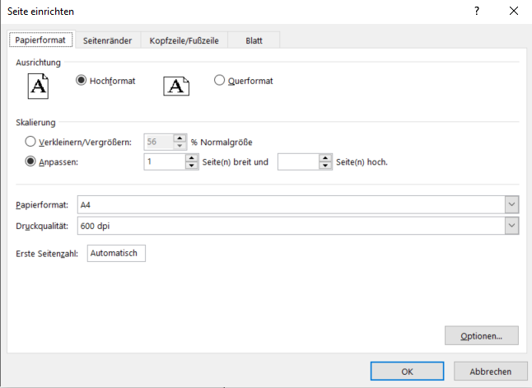
Druckeinstellungen Windows (Excel Version ab 2013, frühere siehe weiter unten) | Druckeinstellungen Mac

Im Druckdialog ist zuunterst die Einstellung 'Alle Spalten auf einer Seite darstellen' zu setzen. | Im Druckdialog sollte unten rechts der Haken bei 'An Seite anpassen' gesetzt sein.
(Falls die Voreinstellung nicht mehr korrekt sein sollte.) | Folgende Einstellung ist korrekt: 1 Seiten breit und 0 Seiten hoch.

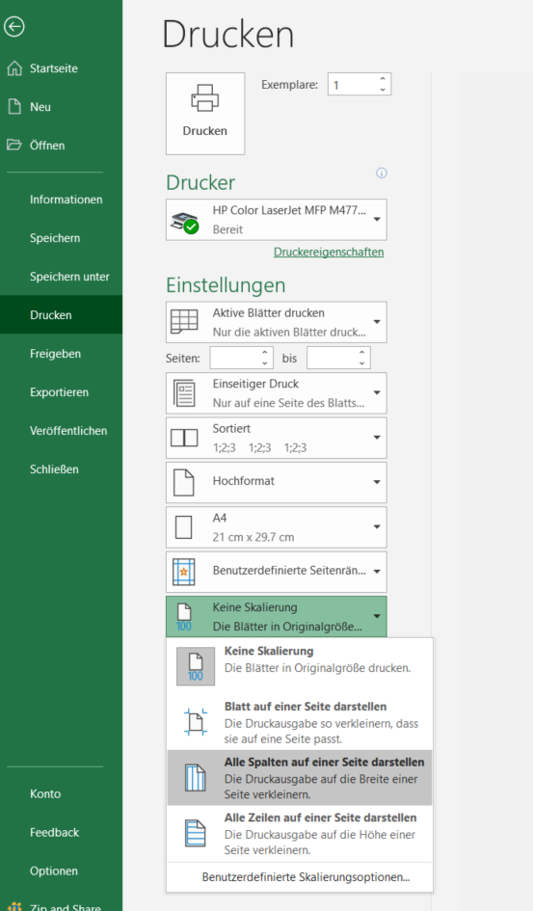
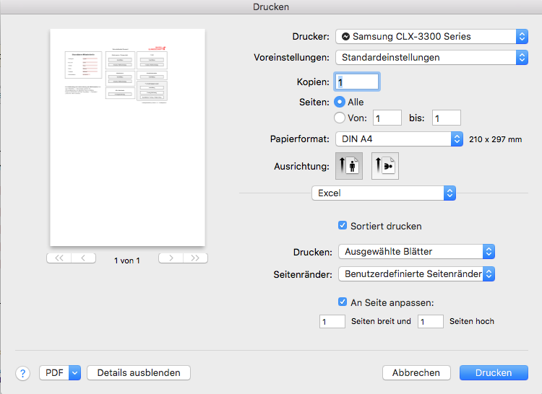

 | Zurück zu Grunddaten

Frühere Versionen von Excel

Bei älteren Versionen von Excel sollte im Druckdialog die Möglichkeit bestehen die Seite einzurichten.
Hier ist unter 'Skalierung' unter dem Punkt 'Anpassen' 1 für die Seitenbreite und '' für die Seitenhöhe zu wählen.

